Sheet1
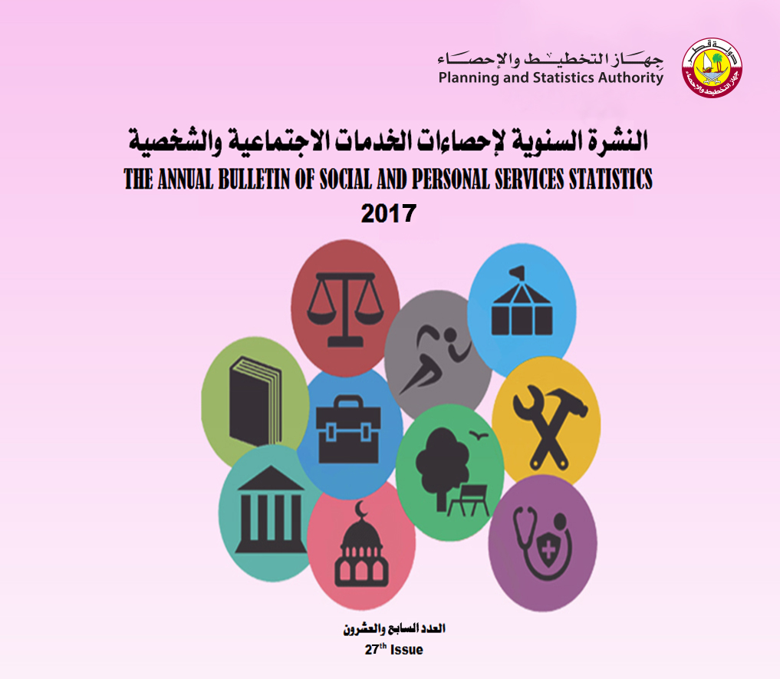

Frst
 State of Qatar Planning & Statistics Authority Economic Statistics |  | دولـــــــــــة قــطــــــــــر جهازالتخطيط والإحصاء إدارة الإحصاء

 | النشرة السنوية لإحصاءات الخدمات الاجتماعية والشخصية The Annual Bulletin of Social and Personal Services Statistics 2017

العدد 27 27th Issue

